Лист1
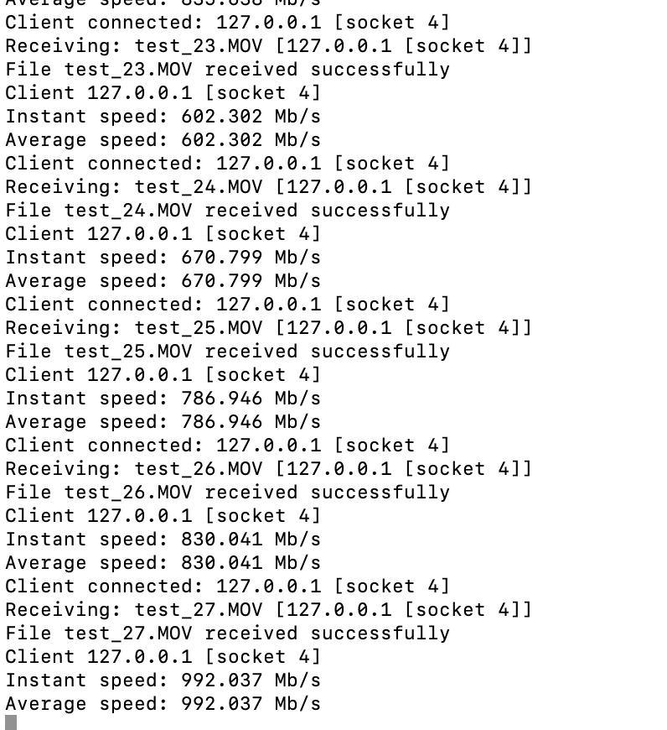
MTU | скорость
1280 | 602.30
1500 | 670.80
4000 | 786.95
9000 | 830.04
16384 | 992.04

